Tabelle1
Version V032021

Berechnung des optimalen Ausleuchtungsbereichs
Wählen Sie in die untenstehenden Tabellen einfach die verfügbaren Abstrahlwinkel für die jeweilige Beleuchtung in der Dropdown-Liste aus und geben Sie Ihren geplanten Arbeitsabstand ein! Es wird automatisch der Mindestarbeitsabstand und das Leuchtfeld berechnet.*

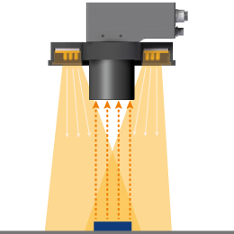
 |  |  |  |  |  | 10 ▼ | 10 | ●
Ringstrahler der LR-Serie (LR45, LR50 und LR70) |  |  |  |  |  | 14 ▼ | 14 | ●
 |  |  |  |  |  | 16 ▼ | 16 | ●
 |  |  |  |  |  | 23 ▼ | 23 | ●ׅ
 | Abstrahlwinkel in ° | ׅׅ●ׅׅ | 55 ▼ | 55 | min. Arbeitsabstand Amin | 28 ▼ | 28 | ●ׅ
Amin
 | Arbeitsabstand AA in mm |  | 900 |  | 91.25 | 31 ▼ | 31 | ●ׅ
AA
 |  |  |  |  |  | 36 ▼ | 36 | ●ׅׅ
 |  |  |  |  |  | 44 ▼ | 44 | ●ׅׅ
 |  |  |  |  | Leuchtfeld-Diagonale DLF | 49 ▼ | 49 | ●ׅׅ
 |  |  |  |  | 1032.02 | 48x19 ▼ | 48x19 | ◌
 |  |  |  |  |  | 55 ▼ | 55 | ׅׅ●ׅׅ
DLF
 |  |  |  |  |  | 70 ▼ | 70 | ׅׅ●ׅׅׅׅׅ

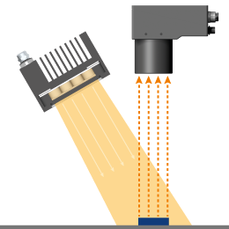
Flächenstrahler der LQ-Serie (LQ100) |  |  |  |  |  | 10 ▼ | 10 | ●
 |  |  |  |  |  | 14 ▼ | 14 | ●
 | Abstrahlwinkel in ° | ●ׅ | 28 ▼ | 28 | Leuchtfeld XYLF | 28 ▼ | 28 | ●ׅ
 | Arbeitsabstand AA in mm |  | 2500 |  | 1296.89 | 31 ▼ | 31 | ●ׅ
 |  |  |  |  |  | 36 ▼ | 36 | ●ׅׅ
 |  |  |  |  |  | 49 ▼ | 49 | ●ׅׅ
AA

XYLF

Flächenstrahler der LQHP-Serie (LQHP80) |  |  |  |  |  | 16 ▼ | 16 | ●
 |  |  |  |  |  | 23 ▼ | 23 | ●ׅ
 | Abstrahlwinkel in ° | ● | 16 ▼ | 16 | Leuchtfeld XYLF | 32 ▼ | 32 | ●ׅׅ
 | Arbeitsabstand AA in mm |  | 2500 |  | 752.70

AA

XYLF

ALED
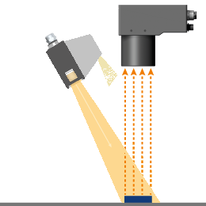
Balkenbeleuchtungen der LB-Serie |  |  |  |  |  | Balken
 |  |  |  |  |  | LSB50 ▼ | 34
 |  |  |  | 19 |  | LSB100 ▼ | 84
 | Abstrahlwinkel in ° | ◌ | 48x19 ▼ | 48 | Leuchtfeld-Breite XLF | LSB150 ▼ | 134
 | Bitte Balkenbeleuchtung wählen: |  | LSB50 ▼ |  | 502.03 | LSB200 ▼ | 184
 | Arbeitsabstand AA in mm |  | 1500 | 34 |  | LB125 ▼ | 103
 |  |  |  |  | Leuchtfeld-Länge YLF | LB250 ▼ | 228
AA
 |  |  |  |  | 1369.69 | LB500 ▼ | 478
YLF
XLF
 |  |  |  |  |  | Winkel Balken
 |  |  |  |  |  | 16 ▼ | 16 | 16 | ●
 |  |  |  |  |  | 23 ▼ | 23 | 23 | ●ׅ
 |  |  |  |  |  | 44 ▼ | 44 | 44 | ●ׅׅ
 |  |  |  |  |  | 48x19 ▼ | 19 | 48 | ◌

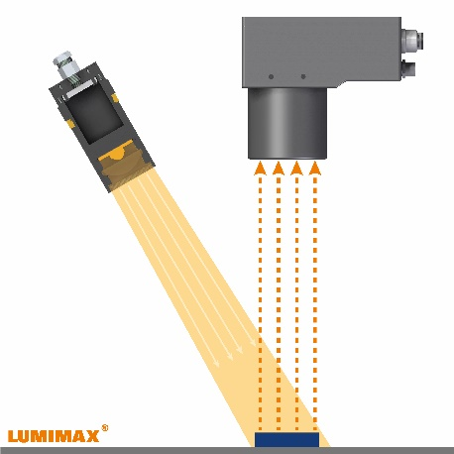
Spot 3W

 |  |  |  |  |  | 10 ▼ | 10 | ●
 | Abstrahlwinkel in ° | ●ׅׅׅ | 17 ▼ | 17 | Leuchtfeld-Diagonale DLF | 12 ▼ | 12 | ●ׅׅׅ
 | Arbeitsabstand AA in mm |  | 1000 |  | 298.90 | 14 ▼ | 14 | ●
 |  |  |  |  |  | 17 ▼ | 17 | ●ׅׅׅ
 |  |  |  |  |  | 23 ▼ | 23 | ○
AA
 |  |  |  |  |  | 26 ▼ | 26 | ○
 |  |  |  |  |  | 28 ▼ | 28 | ●ׅ
 |  |  |  |  |  | 31 ▼ | 31 | ●ׅ
 |  |  |  |  |  | 36 ▼ | 36 | ●ׅׅ
DLF
 |  |  |  |  |  | 49 ▼ | 49 | ●ׅׅ

Bild

DB
 | Länge L | 700 |  |  | Bildfeld-Diagonale DB
 | Breite B | 900 |  |  | 1140.18
L
B

* Dieses Tool soll Ihnen als praktische Entscheidungshilfe dienen und bezieht sich auf theoretische Berechnungen. In der Praxis können die Werte ggf. etwas abweichen. Wir übernehmen daher keine Gewähr für die Richtigkeit der berechneten Werte.

